상품제안서
PGA 3단수동무지+죽사바스타올+170g타올2P 세트(대) | 상품코드: F17053

 |  |  |  |  |  |  | 02-412-0044 | www.easy1.co.kr
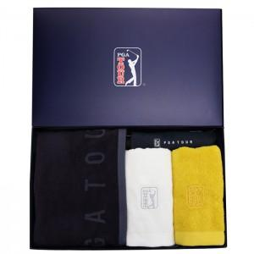

【상세/제작정보】 | 타올 자수인쇄 추가옵션(별도문의) 쇼핑백 추가옵션(별도문의)

【인쇄/포장옵션】 | 실크, 원단인쇄 / 포장지포장

【공급단가】 | 수량 | 100~ | 300~ | 500~ | 1,000~ | 3,000~
*VAT별도 | 단가 | 31,450원 | 30,290원 | 29,120원 | 27,960원 | 27,260원

【상품 URL】 | https://dev.easy1.co.kr:443/src/goods_detail.php?gdno=17053

